Sheet1
Задание 1

$$0,3\exp\left(−0,7\sqrt{x}\right)+4=2x^{2}$$

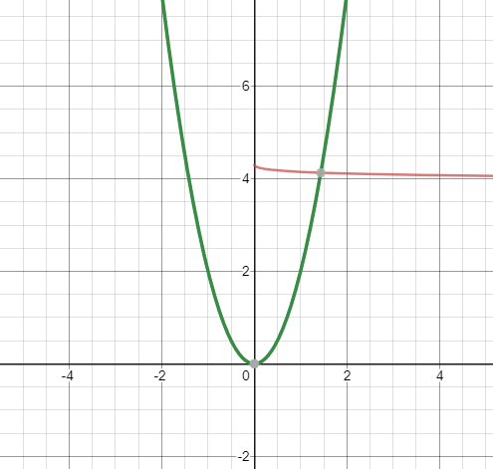

0 | 2
x[0;2] | 1.437
Ответ: 1 действ корень на отрезке [0;2]
Задание 2

f'(x) =

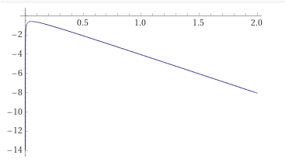

$$\frac{1−x−21exp(−0,7\sqrt{x})}{800\sqrt{x}}$$
$$x−\frac{0,3\exp\left(−0,7\sqrt{x}\right)−2x^{2}+4}{−4}$$
Q=f'(2)= | -8.0275895552
k= -4
фи'(x) |  |  |  |  | φи(x)

q | фи`(2) | -1.0068973888 | <1
x0 | 2
x1-x0 <= | 0.0005

$$x_{n}=фи\left(x_{n−1}\right)$$
n | X | ФИx | Xn-Xn-1
x0 | 2 | 1.0278696594
x1 | 1.0278696594 | 1.5364964861 | 0.97213034061
x2 | 1.5364964861 | 1.3875798419 | 0.50862682675
x3 | 1.3875798419 | 1.4577727248 | 0.14891664428
x4 | 1.4577727248 | 1.4274334621 | 0.070192882931
x5 | 1.4274334621 | 1.44114776 | 0.030339262714
x6 | 1.44114776 | 1.4350617811 | 0.013714297885
x7 | 1.4350617811 | 1.4377856212 | 0.0060859788607
x8 | 1.4377856212 | 1.4365710909 | 0.0027238400704
x9 | 1.4365710909 | 1.4371135476 | 0.0012145303086
x10 | 1.4371135476 | 1.4368714464 | 0.00054245669562
x11 | 1.4368714464 | 1.4369795335 | 0.00024210117575

X = | 1.437

Задание 3
 |  | f''(x)=
f(2)*f'(2) | >0
15.500713723 | >0
n | x | fx | f'x | Xn-Xn-1
0 | 2 | -3.8885213625 | -8.0275895552
1 | 1.5156053588 | -0.46739501605 | -6.0984489666 | 0.48439464122
2 | 1.4389637375 | -0.011680961243 | -5.793654645 | 0.076641621274
3 | 1.4369475729 | -8.0806895486E-06 | -5.7856387616 | 0.0020161645729
4 | 1.4369461763 | -3.8777869804E-12 | -5.7856332087 | 1.3966806227E-06
5 | 1.4369461763 | 0 | -5.7856332087 | 6.7035266227E-13

Ответ: 1,436946

Задание 4 |  |  |  |  |  |  |  |  |  | f'(x) = |  |  |  | f''(x)=
n | x | fx | Xn-Xn-1
0 | 2 | -3.8885213625
1 | 1.4493836324 | -0.072266075694 | 0.5506163676 |  |  | f(x) | -3.8885213625 | f`(x) | -8.0275895552 | f``(x) | -3.9862745447 | f``` | -0.011983951767
2 | 1.436946399 | -1.2886354597E-06 | 0.012437233418 |  |  |  | -0.072266075694 |  | -5.8350839788 |  | -3.9761299952 |  | -0.027877239519
3 | 1.4369461763 | 0 | 2.2273022071E-07 |  |  |  | -1.2886354597E-06 |  | -5.7856340942 |  | -3.9757793645

Ответ: | 1.4369461763
Вывод: Метод лоцмана занимает наименьшее количество итераций.

